Sheet1
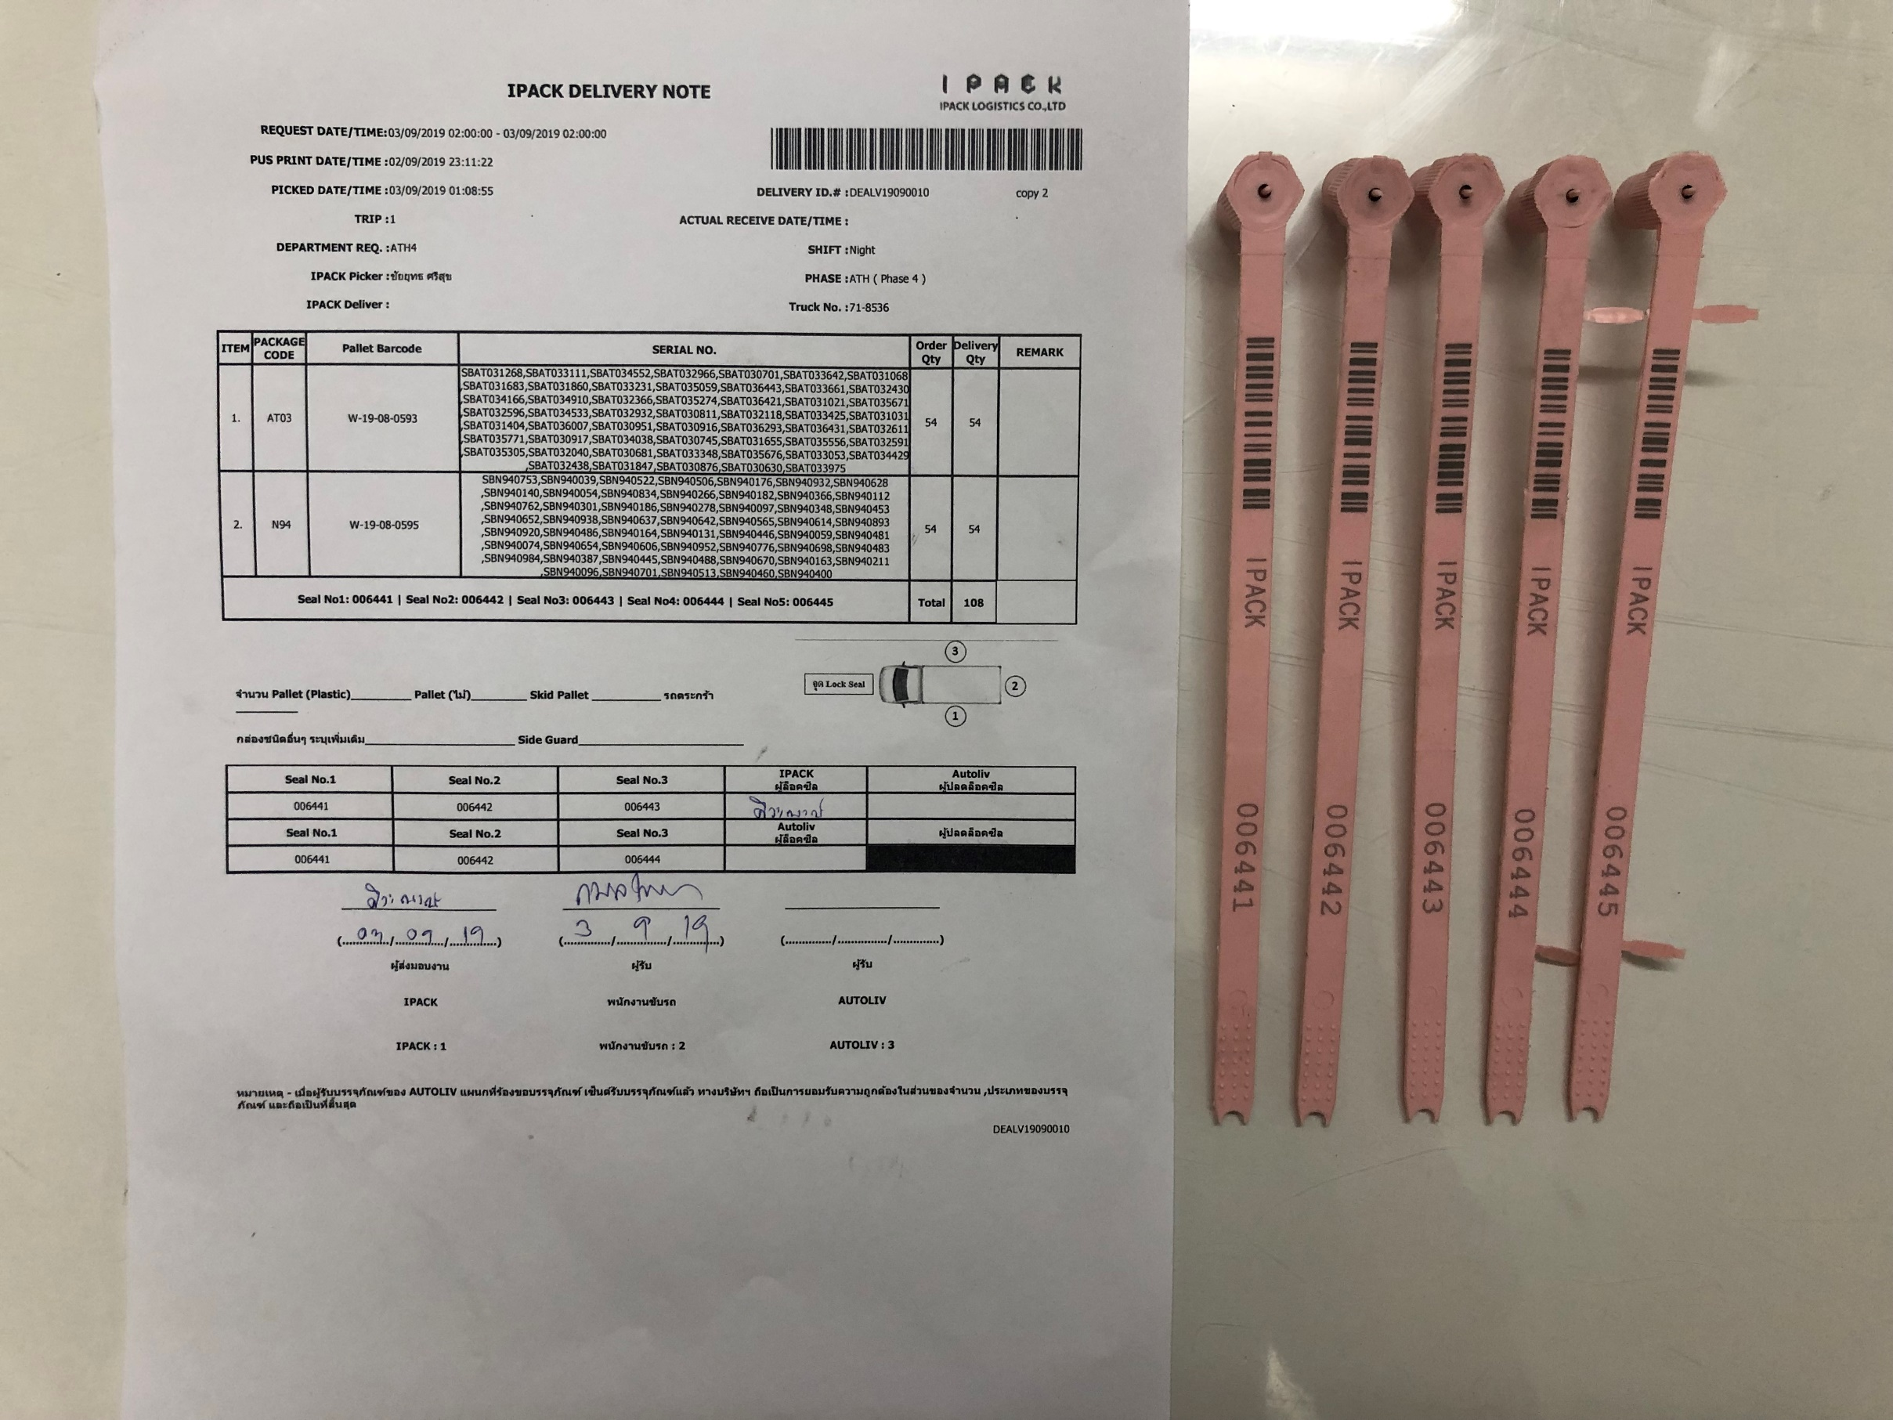
เมนูการตรวจสอบ Seal ล็อครถ
 | เนื่องจากปัจจุบันมีขั้นตอนการตรวจสอบซีลล็อคประตู หลังจากที่มีการรับเอกสาร Pickup sheet ของรอบที่แล้วกลับมาในรอบปัจุบัน เพื่อตรวจสอบซีลครบถ้วนถูกต้องตามเอกสารที่ระบุหรือไม่
ในขั้นตอนการตรวจเช็คดังกล่าวมานี้ ต้องการให้มีการใช้ระบบ I_WIS ในการตรวจสอบ โดยขั้นตอนดังนี้
 | 1.แสกน DN
 | 2.แสกนบาร์โค้ด Seal
 | 3.ถ่ายรูป Seal เก็บไว้เป็นหลักฐาน

